修正対象一覧
○削除
●修正
◎新規
修正前のディレクトリ | 修正前のモジュール名 | 修正後のディレクトリ | 修正後のモジュール名 | 修正対象
/ext/bkwork/pmo/TOOLS/BACKUP_DAILY | ― | /ext/bkwork/pmo/TOOLS/BACKUP_DAILY | ―
 | checkTrg.sh |  | checkTrg.sh
 | exp_YDC_ITK.sh |  | exp_YDC_ITK.sh | ●
 | exp_YDC_JTK.sh |  | exp_YDC_JTK.sh | ●
 | exp_YDC_NAM.sh |  | exp_YDC_NAM.sh | ●
 | exp_YDC_CMN.sh |  | exp_YDC_CMN.sh | ●
 | exp_YDC_ITK_SINKYOTU.sh |  | exp_YDC_ITK_SINKYOTU.sh | ●
 | exp_YDC_JTK_SINKYOTU.sh |  | exp_YDC_JTK_SINKYOTU.sh | ●
 | exp_YDC_NAM_SINKYOTU.sh |  | exp_YDC_NAM_SINKYOTU.sh | ●
 | Main.sh |  | Main.sh | ●
 | exp_YDC_ITK_free.sh |  | ― | ○
 | ITK_SINKYOTU_TBL.prm |  | ― | ○
 | JTK_SINKYOTU_TBL.prm |  | ― | ○
 | NAM_SINKYOTU_TBL.prm |  | ― | ○
― | ― | /ext/bkwork/pmo/TOOLS/BACKUP_DAILY/conf | ― | ◎
 | ― |  | backup_daily.conf | ◎
/ext/bkwork/pmo/TOOLS/KMN_BACKUP | ― | /ext/bkwork/pmo/TOOLS/KMN_BACKUP | ―
 | exp_YDC_DDL.sh |  | exp_YDC_DDL.sh | ●
 | exp_YDC_KMN.sh |  | exp_YDC_KMN.sh | ●
 | exp_YDC_KMN_CURRENT.sh |  | exp_YDC_KMN_CURRENT.sh | ●
 | KMN_CODE.lst |  | KMN_CODE.lst
 | KMN_CODE_EX.lst |  | KMN_CODE_EX.lst
 | KMN_MASK.lst |  | KMN_MASK.lst
 | ― |  | exp_YDC_KMN.conf | ◎
/home/ikousertx/pmo/TOOLS/HB_ikodata_cpy | ― | ― | ― | ○
 | HB_ikodata_cpy.sh |  | ― | ○
 | CPY_DMP_LOCK.lock |  | ― | ○
/home/ftpuser/syuu/maskdb/sh | ― | ― | ― | ○
 | GET_YDC_dmp.sh |  | ― | ○
 | GET_YDC_dmp_main2.sh |  | ― | ○
/home/ftpuser/syuu/maskdb/conf | ― | ― | ― | ○
 | FTP_SAKI_E.conf |  | ― | ○
 | FTP_SAKI_WKDB.conf |  | ― | ○
 | GET_YDC_dmp.conf |  | ― | ○
/share/TOOLS/db_mask/conf | ― | /share/TOOLS/db_mask/conf | ―
 | KJ_CSV_Load.conf |  | KJ_CSV_Load.conf
 | Past_KJ_Mask.conf |  | Past_KJ_Mask.conf
 | Past_KJ_MaskByUserID.conf |  | Past_KJ_MaskByUserID.conf | ●
 | PAST_WORK_DB.conf |  | PAST_WORK_DB.conf
 | Today_KJ_Mask.conf |  | Today_KJ_Mask.conf
 | TODAY_WORK_DB.conf |  | TODAY_WORK_DB.conf
 | ― |  | backup_daily.conf | ◎
/share/TOOLS/db_mask/creat_tbs | ― | /share/TOOLS/db_mask/creat_tbs | ―
 | TBS_CMN_AQ.SQL |  | TBS_CMN_AQ.SQL
 | TBS_ITK_COMMON.SQL |  | TBS_ITK_COMMON.SQL
 | TBS_JTK_COMMON.SQL |  | TBS_JTK_COMMON.SQL
 | TBS_NAM_COMMON.SQL |  | TBS_NAM_COMMON.SQL
/share/TOOLS/db_mask/param | ― | /share/TOOLS/db_mask/param | ―
 | ITK_CODE.lst |  | ITK_CODE.lst
 | past_date_asaiti.lst |  | past_date_asaiti.lst
 | past_date_cmn.lst |  | past_date_cmn.lst
 | past_date_simego.lst |  | past_date_simego.lst
 | TBL.lst |  | TBL.lst
 | tmp_conn.lst |  | tmp_conn.lst
/share/TOOLS/db_mask/sh | ― | /share/TOOLS/db_mask/sh | ―
 | KJ_CSV_Load.sh |  | KJ_CSV_Load.sh | ●
 | KJ_MaskByUserID_TMP.sh |  | KJ_MaskByUserID_TMP.sh
 | MaskedDmpSearch.sh |  | MaskedDmpSearch.sh
 | Past_KJ_Mask.sh |  | Past_KJ_Mask.sh | ●
 | Past_KJ_Mask_ITK.sh |  | Past_KJ_Mask_ITK.sh | ●
 | Past_KJ_Mask_ITK_CMN.sh |  | Past_KJ_Mask_ITK_CMN.sh | ●
 | Past_KJ_Mask_JTK.sh |  | Past_KJ_Mask_JTK.sh | ●
 | Past_KJ_Mask_NAM.sh |  | Past_KJ_Mask_NAM.sh | ●
 | Past_KJ_MaskByUserID.sh |  | Past_KJ_MaskByUserID.sh | ●
 | TmpFolderDel.sh |  | TmpFolderDel.sh
 | Today_KJ_Mask.sh |  | Today_KJ_Mask.sh | ●
/share/TOOLS/db_mask/sql/creat_user | ― | /share/TOOLS/db_mask/creat_user | ―
 | create_user.sql |  | create_user.sql |  | →格納パスを変更した
 | wkdb_ins_user.sql |  | wkdb_ins_user.sql |  | →格納パスを変更した
/share/TOOLS/db_mask/sql | ― | /share/TOOLS/db_mask/sql | ―
 | drop_all_tables.sql |  | ― | ○
 | drop_any_tables.sql |  | drop_any_tables.sql
 | initpwd_update.sql |  | initpwd_update.sql
 | KJ_MASK.sql |  | ― | ○
 | MASK_DB_KJ.csv |  | MASK_DB_KJ.csv
 | Past_KJ_MaskByUserID.sql |  | Past_KJ_MaskByUserID.sql
 | update_mask.sql |  | update_mask.sql
/share/TOOLS/db_mask/tmp | ― | /share/TOOLS/db_mask/tmp | ―
 | exp_YDC_CURRENT.END |  | ― | ○
 | exp_YDC_KOMON.END |  | ― | ○
 | mnt_hb_mv.sh |  | ― | ○
/share/TOOLS/db_mask_kmn/conf | ― | /share/TOOLS/db_mask_kmn/conf | ―
 | KMN_MaskByUserID.conf |  | KMN_MaskByUserID.conf | ●
 | KMN_NoMaskByUserID.conf |  | KMN_NoMaskByUserID.conf | ●
 | KMN_OutputByUserID.conf |  | KMN_OutputByUserID.conf | ●
 | KMN_Mask_main.conf |  | KMN_Mask_main.conf | ●
 | ― |  | KMN_MASK.lst | ◎
/share/TOOLS/db_mask_kmn/creat_user | ― | /share/TOOLS/db_mask_kmn/creat_user | ―
 | create_user.sql |  | create_user.sql
 | wkdb_ins_user.sql |  | wkdb_ins_user.sql
/share/TOOLS/db_mask_kmn/history | ― | /share/TOOLS/db_mask_kmn/history | －
 | komon_current.history |  | komon_current.history | ◎
 | komon_normal.history |  | komon_normal.history | ◎
/share/TOOLS/db_mask_kmn/sh | ― | /share/TOOLS/db_mask_kmn/sh | ―
 | KMN_MaskByUserID.sh |  | KMN_MaskByUserID.sh | ●
 | KMN_NoMaskByUserID.sh |  | KMN_NoMaskByUserID.sh | ●
 | KMN_OutputByUserID.sh |  | KMN_OutputByUserID.sh | ●
 | KMN_Mask_main.sh |  | KMN_Mask_main.sh | ●
/share/TOOLS/db_mask_kmn/sql | ― | /share/TOOLS/db_mask_kmn/sql | ―
 | drop_all_tables.sql |  | drop_all_tables.sql
 | KMN_MASK.sql |  | KMN_MASK.sql
 | MASK_DB_KMN.csv |  | MASK_DB_KMN.csv
/share/TOOLS/db_mask_out/sh | ― | /share/TOOLS/db_mask_out/sh | ― | ○
 | OUT_Mask.sh |  | ― | ○
 | OUT_Mask.conf |  | ― | ○
/share/TOOLS/db_mask_out/sql | ― | /share/TOOLS/db_mask_out/sql | ― | ○
 | create_tmp_user.sql |  | ― | ○
 | DBMASK_OUT_LINK.sql |  | ― | ○
 | drop_all_tables.sql |  | ― | ○
 | MASK_DB_OUT.csv |  | ― | ○
 | OUT_Mask.sql |  | ― | ○
/share/TOOLS/db_mask_out/tmp | ― | － | ― | ○
― |  | /share/TOOLS/db_masked/conf | ― | ◎
― |  |  | MaskedData_cpy.conf | ◎
― |  | /share/TOOLS/db_masked/sh | ― | ◎
― |  |  | MaskedData_cpy.sh | ◎
― |  | /share/TOOLS/Mask_KJ_imp/conf | ― | ◎
― |  |  | imp_MaskedData_KJ.conf | ◎
― |  | /share/TOOLS/Mask_KJ_imp/param | ― | ◎
― |  |  | ITK_CODE.lst | ◎
― |  |  | TBL.lst | ◎
― |  | /share/TOOLS/Mask_KJ_imp/sql | ― | ◎
― |  |  | drop_ITK.sql | ◎
― |  |  | drop_JTK.sql | ◎
― |  |  | drop_NAM.sql | ◎
― |  |  | drop_CMN.sql | ◎
― |  | /share/TOOLS/Mask_KJ_imp/sh | ― | ◎
― |  |  | imp_MaskedData_KJ.sh | ◎

diffした結果
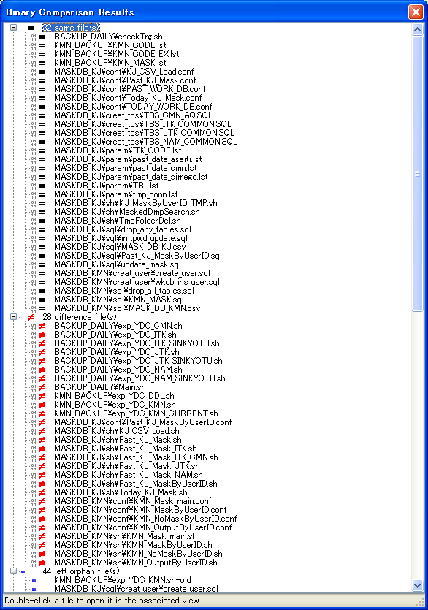
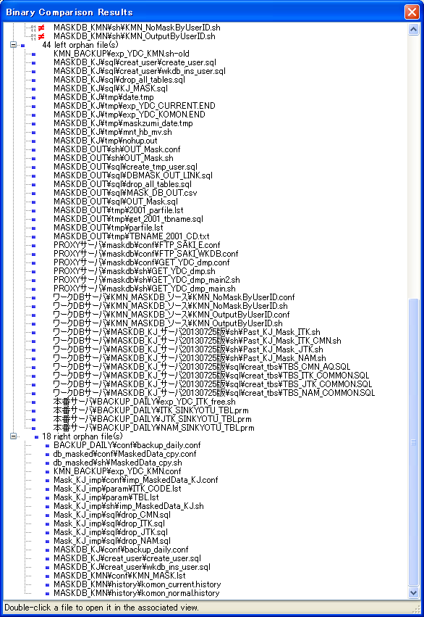

顧問系のフォーマトと一致するために、格納パスだけ変更したので、right orphan file になってきた。
修正前：/share/TOOLS/db_mask/sql/creat_user
修正後：/share/TOOLS/db_mask/creat_user

